申請者チェックシート
○盛土規制法の規制区域内で都市計画法（第２９条）の開発許可を受けた場合、盛土規制法のみなし
許可やみなし届出扱いとなり、盛土規制法の許可・変更許可（第３４条・第３５条）、届出（第２７条）は
必要ありません。
○みなし許可の場合、開発許可の審査の際の技術基準の適用、開発許可後の標識の掲示、定期
報告、中間検査 （特定の工程がある場合）については、盛土規制法の規定が適用されます。
○みなし届出の場合、開発許可後の標識の掲示について盛土規制法の規定が適用されます。
盛土規制法のみなし許可・みなし届出チェックシート
開発申請予定者の皆様

（お願い）
○チェックシートに根拠図面等を添えて開発許可を申請する土木事務所又はまちづくり課に
提出してください。
○盛土の高さなどについては、「宅地造成及び特定盛土等規制法に基づく許可等の手引」を必ず確認の上、
入力してください。 手引き：https://www.pref.saga.lg.jp/kiji003116006/index.html

記入日 |  |  |  |  |  | 0 | 0
記入者 |  | 会社名 |  |  |  | みなし届出 | みなし許可
 |  | 氏名 |  |  |  | FALSE | FALSE
 |  | 連絡先 |  |  |  | FALSE | FALSE
 |  | メールアドレス |  |  |  | FALSE | FALSE
 |  |  |  |  |  | FALSE | FALSE
開発許可申請者 |  |  |  |  |  | FALSE | FALSE
申請地住所

STEP １

開発区域は盛土規制法の規制区域内である |  |  |  |  | 規制区域内
※規制区域は県HPに掲載しています（https://www.pref.saga.lg.jp/kiji003115410/index.html） |  |  |  |  | 規制区域外
→規制区域外の場合は、盛土規制法は関係ありません。
→規制区域内の場合はSTEP２へ

STEP ２

公共用地施設又は災害の発生のおそれがない工事に該当する |  |  |  |  | 該当する
→該当する場合は、盛土規制法は関係ありません。 |  |  |  |  | 該当しない
→該当しない場合はSTEP３へ
［公共施設用地］ ※詳細は、手引第１章１－２を確認してください
○法律（第２条） 道路、公園、河川
○政令（第２条） 砂防設備、地すべり防止施設、海岸保全施設、津波防護施設、港湾施設、漁港施設、
飛行場、航空保安施設、鉄道、軌道、索道、無軌条電車の用に供する施設
○省令（第１条） 雨水貯留浸透施設、農業用ため池、防衛施設周辺の生活環境の整備等に関する法律
第２条第２項に規定する防衛施設、国又は地方公共団体が管理する学校、運動場、 緑地、広場、
墓地、廃棄物処理施設、水道、下水道、営農飲雑用水施設、水産飲雑用水施設、農業集落排水施設、
漁業集落排水施設、林地荒廃防止施設、急傾斜地崩壊防止施設

［災害の発生のおそれがない工事］ ※詳細は、手引第２章２－３－１を確認してください
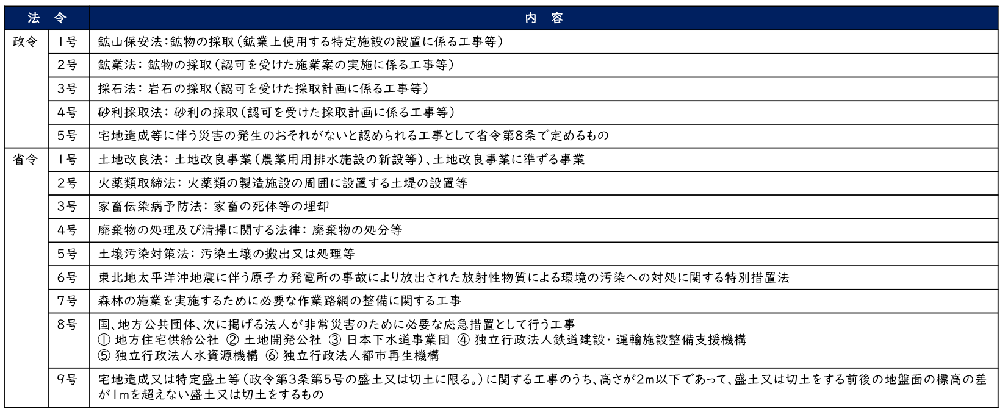

STEP ３
以下の表に盛土等の高さを入力してください。
確認内容 |  |  | 記入欄※１
① | 盛土により生ずる崖（※２）の高さ（最大値） |  | 0.00 | ｍ
② | 切土により生ずる崖（※２）の高さ（最大値） |  | 0.00 | ｍ
③ | 盛土・切土を同時に行うことにより生じる崖（※２）の高さ（最大値） |  | 0.00 | ｍ
④ | 盛土（崖に該当しないもの）の高さ（最大値） |  | 0.00 | ｍ
⑤ | 盛土・切土を行う土地の面積（※３） |  | 0.00 | ㎡
⑥ | 特定工程（※４）の有無 |  |  |  | 有
⑦ | 工期が３か月以上 |  | 無 |  | 無
※１ | ①～⑤で該当がない場合は０を入力。小数点第２位まで入力。
※２ | 地表面が水平面に対して30度を超える角度をなす土地で硬岩盤（風化の著しいものを除く）以外のもの
※３ | 盛土又は切土全体で「盛土又は切土をする前後の地盤面の標高差」が１ｍを超える面積
※４ | 盛土をする地盤面又は切土をした後の地盤面に排水施設を設置する工事
 | →特定工程が有かつSTEP３でみなし許可となる場合、中間検査が必要となります。

［みなし届出対象規模］ ※詳細は、手引第２章２－１等を確認してください

※崖とは、地表面が水平面に対し30度を超える角度をなす土地で硬岩盤（風化の著しいものを除く。）以外のもの

［みなし許可対象規模］ ※詳細は、手引第２章２－１等を確認してください

※崖とは、地表面が水平面に対し30度を超える角度をなす土地で硬岩盤（風化の著しいものを除く。）以外のもの

［特定工程］
※特定工程があり、かつ、みなし許可の場合は中間検査が必要です。
詳細は、手引第４章４－１５を確認してください。
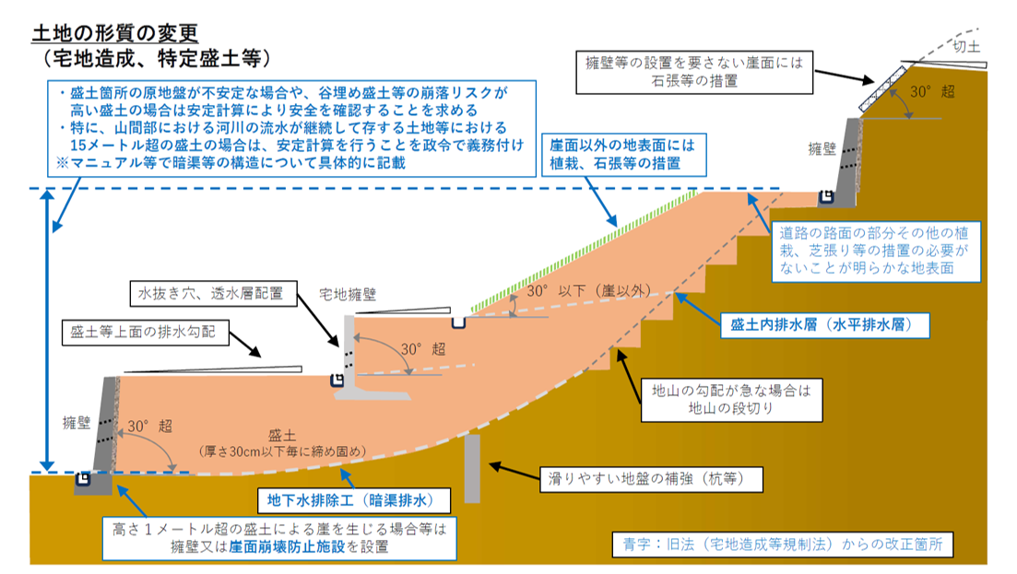

特定工程

［判定結果］
盛土規制法は関係ありません

